List1
Dětské hřiště - položkový rozpočet
 | Obrázky prvků jsou pouze ilustrativní.

Položka | Název položky | MJ | Kč/MJ | Množství | Kč/bez DPH
1 | stůl a lavičky pro 6 až 8 osob | ks | 0.00 Kč | 1 | 0.00 Kč
 | - minimální rozměr zařízení 2000 x 1500 x 750 mm
 | - sestava je tvořená stolem a dvěma lavicemi
 | - stůl je tvořen čtyřmi kůly o průměru min. 80 mm a deskou z prken tl. min 32 mm a dvěma svlaky o rozměru min. 55x35 mm, výška stolu cca 750 mm
 | - lavice je tvořena dvěma kůly o průmeru min. 120 mm a deskou z prkna tl. min. 32 mm, výčka lavice cca 450 mm
 | 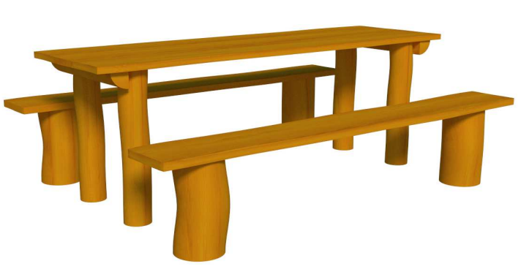

2 | vahadlová houpačka | ks | 0.00 Kč | 1 | 0.00 Kč
 | - minimální rozměr zařízení 4000 x 600 x 1100 mm
 | - výška volného pádu 1m
 | - sestava je tvořená dvěma kůly o průměru min. 120 mm, na
 | kterých je pomocí nerezové osy ukotvena houpací kláda o
 | průměru min. 120 mm, na kládě jsou pomocí zářezu vytvořená
 | dvě sedátka, doplněná nerezovými madly, jako dorazy slouží
 | nestlačitelné gumové prvky nebo pneumatiky
 | 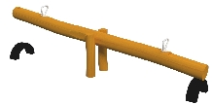
3 | jezevčík | ks | 0.00 Kč | 1 | 0.00 Kč
 | - minimální rozměr zařízení 3200x200x450mm
 | - výška volného pádu je 450 mm
 | - prvek je složen ze čtyř kůlů o průměru min. 80 mm a klády o průměru min 120 mm se zarovnaným vrchem
 | - součástí prvku je dekorativní "hlava" a "ocas", které slouží k nástupu na vodorovnou kládu
 | 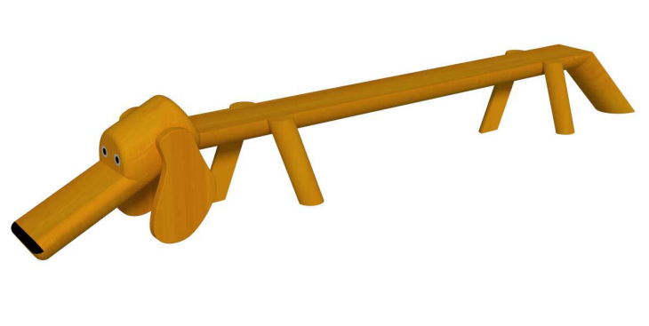
4 | skluzavka s tabulí | ks | 0.00 Kč | 1 | 0.00 Kč
 | - minimální rozměr zařízení 2800x1050x1950mm
 | - výška volného pádu je 1000 mm
 | - prvek je složen ze čtyř kůlů o průměru min. 120 mm a nástupní desky na klouzačku ze svlaků a prken min. tl. 25mm, nástup na desku je žebříkem ze svlaků, deska je na jedné straně opatřena zábradlím ze svlaků, na druhé straně překližkovou tabulí pro psaní křídou (černá tabulová barva), rozměry svlaků min. 35x55 mm
 | - součástí prvku je plastová klouzačka

 | 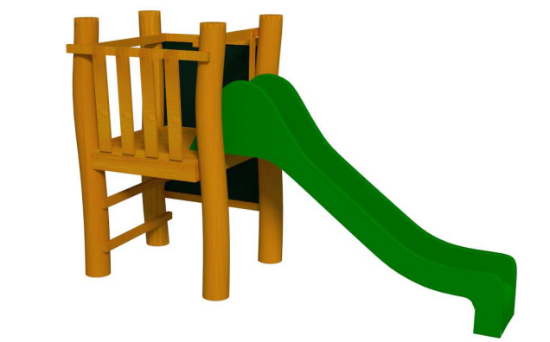
5 | pískoviště s plachtou | ks | 0.00 Kč | 1 | 0.00 Kč
 | - minimální rozměr zařízení 2600x2600x200mm
 | - pískoviště je konstruováno jako ohrada z prken tl. min. 25 mm, s vrchním okrajem z prken konstruovaným jako sedátko
 | součástí pískoviště je zakrývací PE nebo PA6 plachta
 | 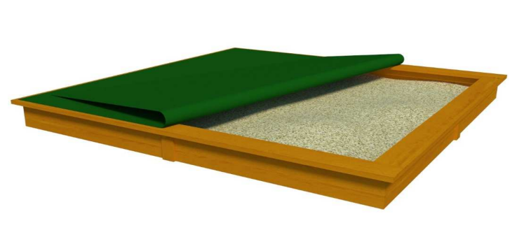
6 | odpadkový koš | ks | 0.00 Kč | 1 | 0.00 Kč
 | - minimální rozměr zařízení 440x440x750mm
 | - koš je složen ze dvou ocelových zinkovaných a lakovaných obručí, které jsou spojeny latěmi o rozměru min. 35x55 mm, dvě z latí jsou vyšší a použity ke kotvení prvku do země
 | - součástí koše je válcová vyjímatelní nádoba na odpad z pozinkovaného plechu

 | písek do pískoviště (2 tuny) |  |  |  | 0.00 Kč
 | dopravné herních prvků |  |  |  | 0.00 Kč
 | montáž herních prvků |  |  |  | 0.00 Kč
 | betonáž |  |  |  | 0.00 Kč
 | dopadové plochy, vč. zemních prací |  |  |  | 0.00 Kč
 | příprava plochy pod pískoviště (oprava stávající betonové desky) |  |  |  | 0.00 Kč
 | uvedení do původního stavu okolních ploch, vč. dosetí trávou |  |  |  | 0.00 Kč

 | Celkem bez DPH |  |  |  | 0.00 Kč
 | DPH 21% |  |  |  | 0.00 Kč
 | CELKEM VČETNĚ DPH |  |  |  | 0.00 Kč

